Portada
Bienvenida(o)!

Calibri
RGB: 95,200,255 HEX: #15c7d4
Azul claro
RGB: 140.92,199 HEX: #8c5cc7
Púrpura

ABCDEFGHIJKLMNOPQRSTUVWXYZ
abcdefghijklmnopqrstuvwxyz
RGB: 247,100,137 HEX: #f76489
Rosa Claro
RGB: 202,97,182 HEX: #ca61b6
0123456789

Fuente: Flaticon.es

Iconos

Objetivo
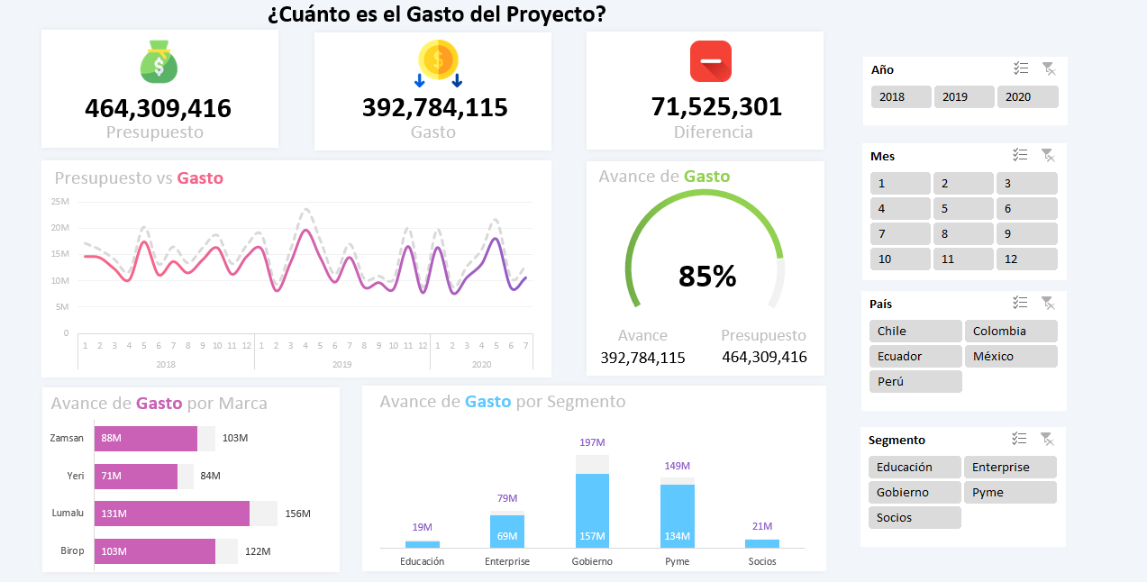

Recursos


Formato de Celda
[>=1000000]#,,"M";[>=1000]#,,"K";_*#,##0

